8Jul20
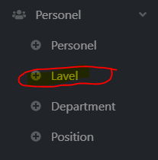
แก้คำให้หน่อยนะคะ
"Level"

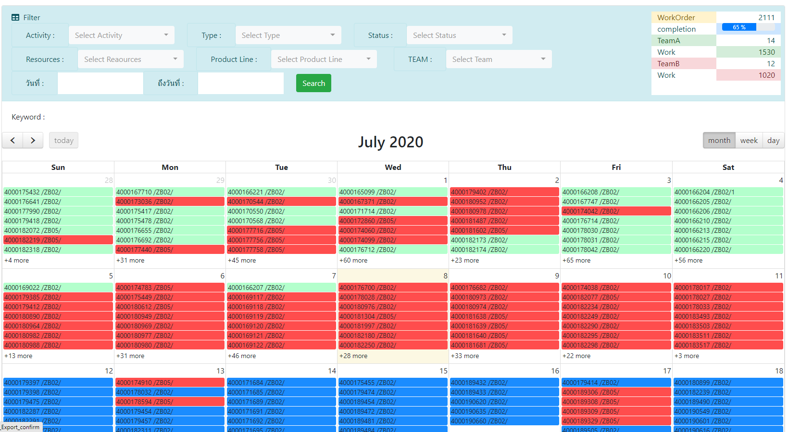
 | เพิ่มจำนวน Work order completeion

 |  | search แล้วข้อมูลหายค่ะ
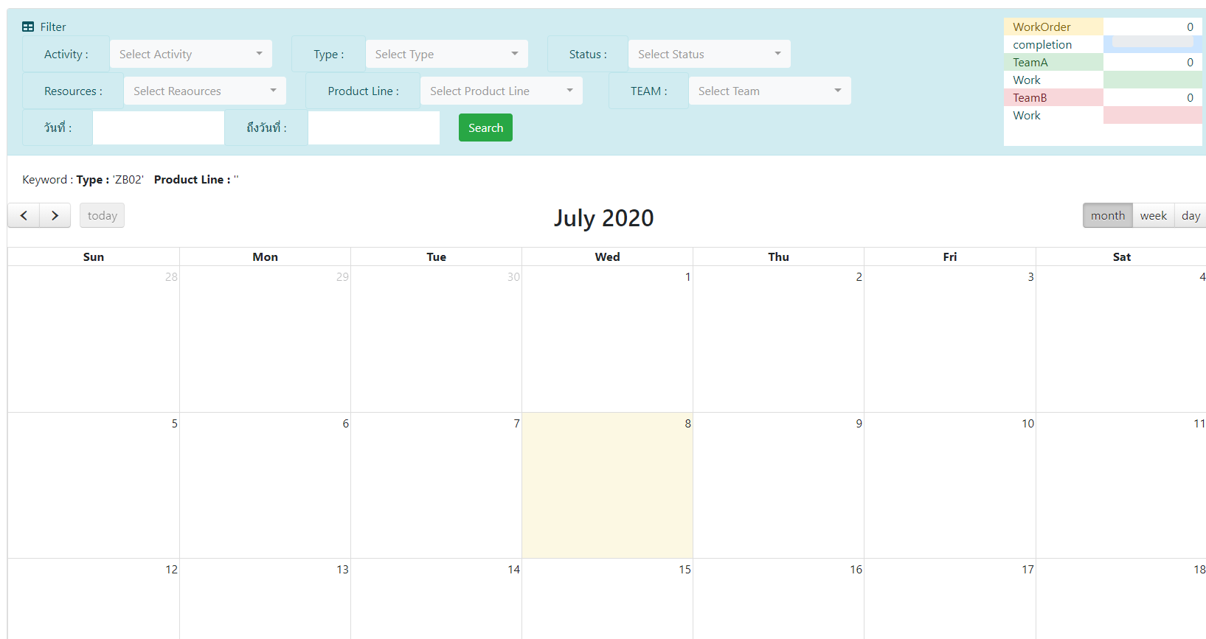

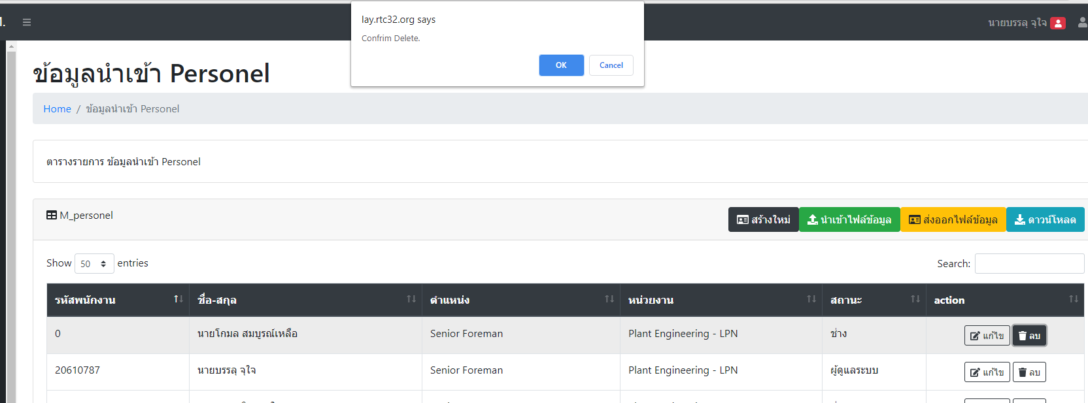
 |  |  |  | แก้ไขไม่ได้
 |  |  |  | จะลบออกทำใหม่ก็ไม่ได้ค่ะ

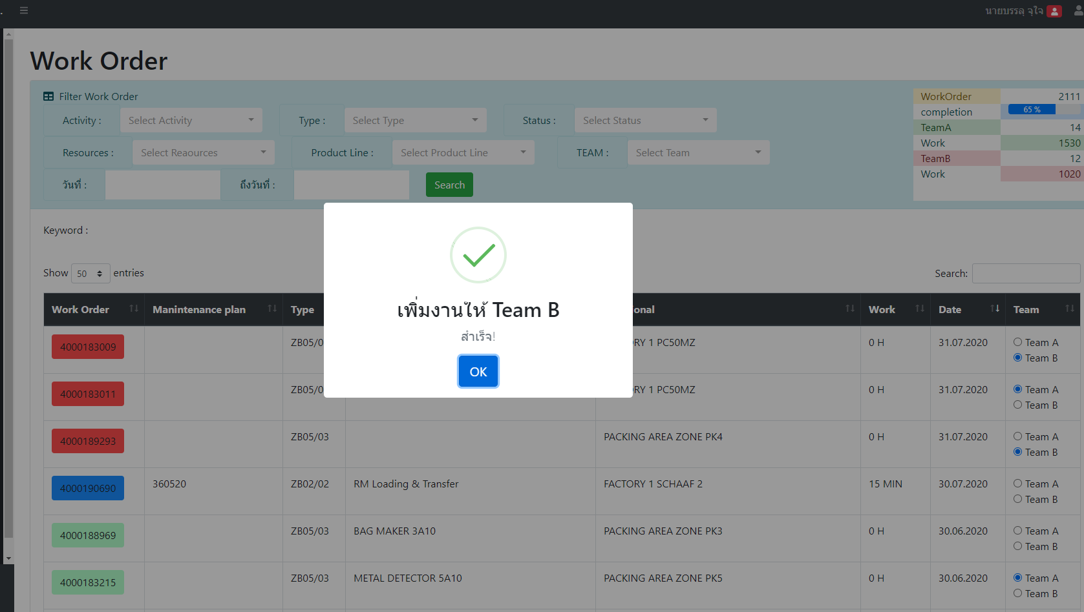

 |  |  | ตอน assign งานให้ทีม A/B
 |  |  | ไม่ต้องขึ้นแบบนี้ทีละ Work order นะคะ
 |  |  | ให้ Assign ทีละหน้า กดทีเดียว 50 รายการที่แสดง แล้วมีปุ่ม save 1 ครั้ง

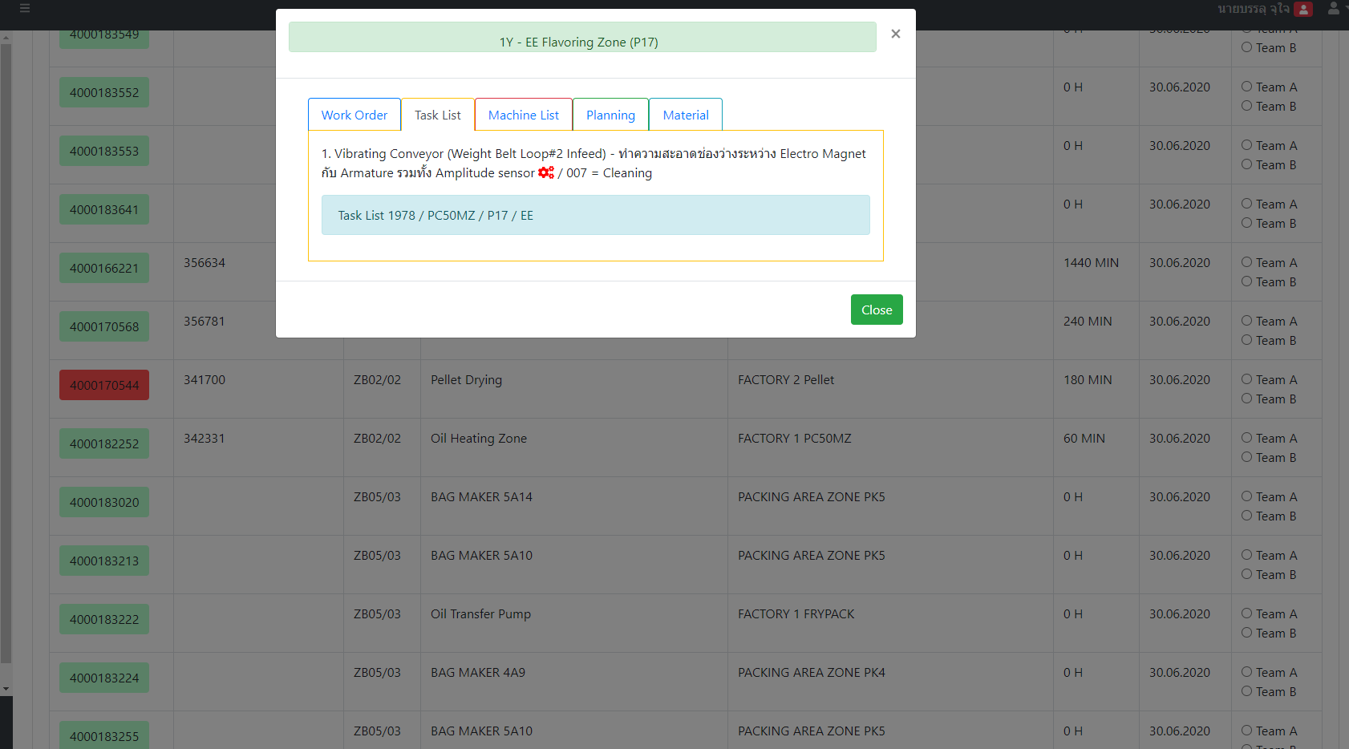
 |  |  | หน้า assign team A/B ขอ Tab "Task list" ขึ้นลำดับแรกได้ไหมคะ เพราะเราเอามาโชว์ข้างหน้าทั้งหมดไม่ได้
 |  |  | อยากกดดูแล้วเห็นเลยว่างานอะไร

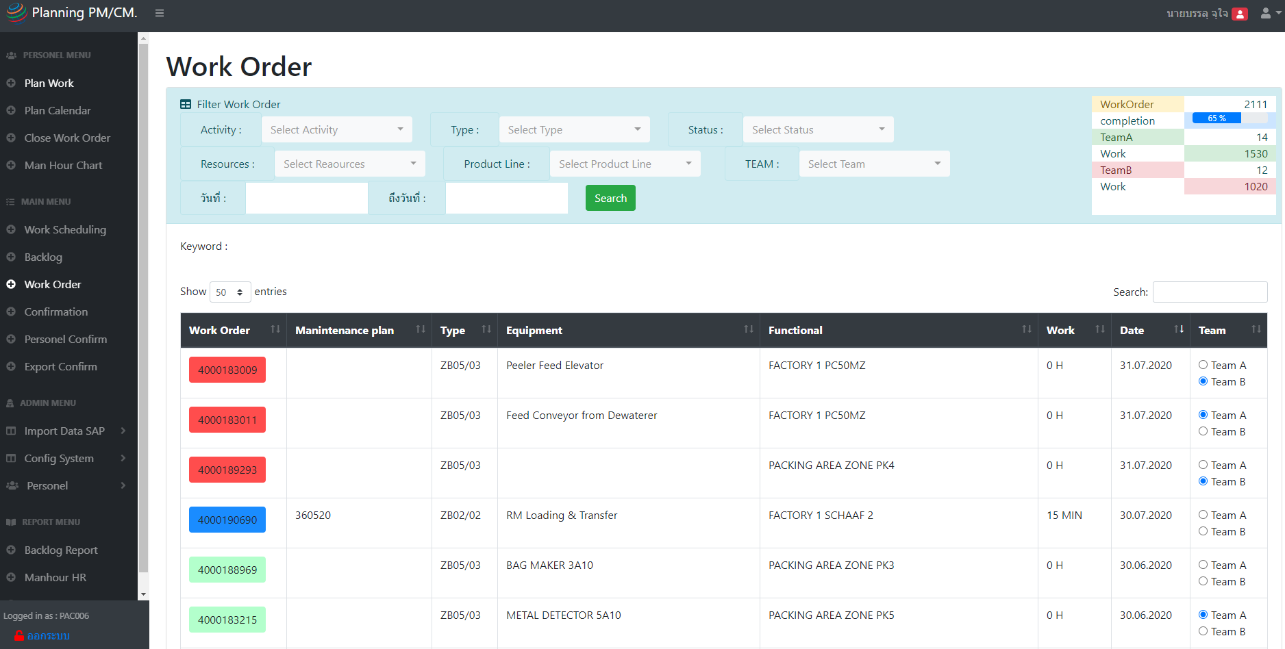

 |  |  | ตอน assign team A/B ของให้เลขจำนวนตรงนี้ update แบบ real time
 |  |  | โดยที่ไม่ต้องกด refresgh ได้ไหมคะ

